ID
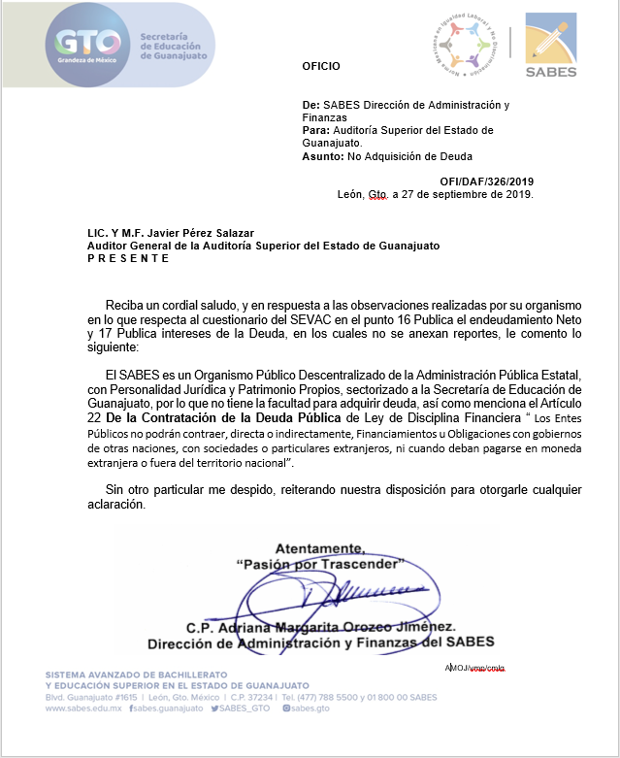
ESTADO ANALÍTICO DEL EJERCICIO DEL PRESUPUESTO DE EGRESOS
INTERESES DE LA DEUDA
Del 01 de Enero al 30 de Septiembre de 2019

Ente Público: | SISTEMA AVANZADO DE BACHILLERATO Y EDUCACION SUPERIOR EN EL ESTADO DE GUANAJUATO

Identificación de Crédito o Instrumento | Devengado | Pagado
Créditos Bancarios

 | NO APLICA

Total de Intereses de Créditos Bancarios | 0 | 0

Otros Instrumentos de Deuda

Total de Intereses de Otros Instrumentos de Deuda | 0 | 0

TOTAL | 0 | 0

